상품제안서
하이파워 LED 줌 랜턴 | 상품코드: F04807

 |  |  |  |  |  | 02-412-0044 | www.easy1.co.kr
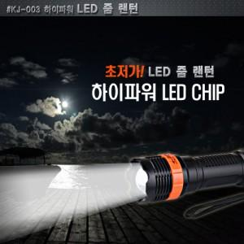 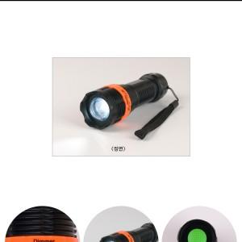

【상세/제작정보】 | 최대가시거리 15M 줌기능의 초저가 랜턴

【인쇄/포장옵션】 | 실크 / 무지 박스

【공급단가】 | 수량 | 100~ | 500~ | 1,000~ | 3,000~
*VAT별도 | 단가 | 3,380원 | 3,250원 | 3,130원 | 3,000원

【상품 URL】 | https://dev.easy1.co.kr:443/src/goods_detail.php?gdno=4807

